Jacobi
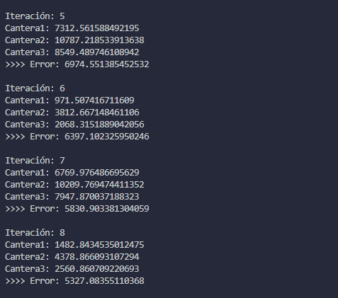

 | cantera 1 | cantera 2 | cantera 3
arena | 0.52 | 0.2 | 0.25 | = | 4800 | (arena)
grano fino | 0.3 | 0.5 | 0.2 | = | 5810 | (grano fino)
grano grueso | 0.18 | 0.3 | 0.55 | = | 5690 | (grano grueso)

inversa | 2.5 | -0.40697674419 | -0.98837209302 |  | 4011.627907 | (cantera 1)
 | -1.5 | 2.8023255814 | -0.33720930233 |  | 7162.7906977 | (cantera 2)
 | -1.2909570054E-16 | -1.3953488372 | 2.3255813953 |  | 5125.5813953 | (cantera 3)

 | analizar la convergencia del metodo en el sistema de ecuaciones

 | 1. c1

 | aii > sumatoria de los aij

 | abs(0,52) > abs(0,2) + abs(0,25)
 | abs(0,5) > abs(0,3) + abs(0,2)
 | abs(0,55) > abs(0,18) + abs(0,3)

 | conclusión: el sistema converge porque la diagonal es predominante

 | 2.Despejar los elementos de la diagonal |  |  | x= M x + c
 | x1 | x2 | x3 |  | c |  | x1 | x2 | x3 |  | x1 | x2 | x3
 | 0.52 | 0.2 | 0.25 | = | 4800 |  | 0.52 |  |  | = |  | -0.2 | -0.25 | 4800
 | 0.3 | 0.5 | 0.2 | = | 5810 |  |  | 0.5 |  | = | -0.3 |  | -0.2 | 5810
 | 0.18 | 0.3 | 0.55 | = | 5690 |  |  |  | 0.55 | = | -0.18 | -0.3 |  | 5690

M | x1 | x2 | x3 | c
cantera 1 | 0 | -0.38461538462 | -0.48076923077 | 9230.7692308 |  | x1= -1/5 x2 - 2/5 x3 + 6/5
cantera 2 | -0.6 | 0 | -0.4 | 11620 |  | x2= -2/6 x1 - 3/6 x3 + 3/6
cantera 3 | -0.32727272727 | -0.54545454545 | 0 | 10345.454545 |  | x3= 4/8 x1 - 2/8 x2 + 4/8

 | 3. encontrar el alfa = indicador de convergencia
 |  |  |  |  |  |  |  |  |  |  |  |  |  |  |  |  |  |  |  |  |  |  |  |  |  |  |  |  |  |  |  |  |  |  |  |  |  |  |  |  |  |  |  |  |  |  |  |  |  |  |  |  |  |  |  |  |  |  |  |  |  |  |  |  |  |  |  |  |  |  |  |  |  |  |  |  |  |  |  |  |  |  |  |  |  |  |  |  |  |  |  |  |  |  |  |  |  |  |  |  |  |  |  |  |  |  |  |  |  |  |  |  |  |  |  |  |  |  |  |  |  |  |  |  |  |  |  |  |  |  |  |  |  |  |  |  |  |  |  |  |  |  |  |  |  |  |  |  |  |  |  |  |  |  |  |  |  |  |  |  |  |  |  |  |  |  |  |  |  |  |  |  |  |  |  |  |  |  |  |  |  |  |  |  |  |  | Referencia:
alfa1 | 0.86538461538 |  |  |  |  |  |  |  |  |  |  |  |  |  |  |  |  |  |  |  |  |  |  |  |  |  |  |  |  |  |  |  |  |  |  |  |  |  |  |  |  |  |  |  |  |  |  |  |  |  |  |  |  |  |  |  |  |  |  |  |  |  |  |  |  |  |  |  |  |  |  |  |  |  |  |  |  |  |  |  |  |  |  |  |  |  |  |  |  |  |  |  |  |  |  |  |  |  |  |  |  |  |  |  |  |  |  |  |  |  |  |  |  |  |  |  |  |  |  |  |  |  |  |  |  |  |  |  |  |  |  |  |  |  |  |  |  |  |  |  |  |  |  |  |  |  |  |  |  |  |  |  |  |  |  |  |  |  |  |  |  |  |  |  |  |  |  |  |  |  |  |  |  |  |  |  |  |  |  |  |  |  |  |  |  |  | 4011.627907 | (cantera 1)
alfa 2 | 1 |  | si alfa <= 1 el sistema converge |  |  |  |  |  |  |  |  |  |  |  |  |  |  |  |  |  |  |  |  |  |  |  |  |  |  |  |  |  |  |  |  |  |  |  |  |  |  |  |  |  |  |  |  |  |  |  |  |  |  |  |  |  |  |  |  |  |  |  |  |  |  |  |  |  |  |  |  |  |  |  |  |  |  |  |  |  |  |  |  |  |  |  |  |  |  |  |  |  |  |  |  |  |  |  |  |  |  |  |  |  |  |  |  |  |  |  |  |  |  |  |  |  |  |  |  |  |  |  |  |  |  |  |  |  |  |  |  |  |  |  |  |  |  |  |  |  |  |  |  |  |  |  |  |  |  |  |  |  |  |  |  |  |  |  |  |  |  |  |  |  |  |  |  |  |  |  |  |  |  |  |  |  |  |  |  |  |  |  |  |  |  |  | 7162.7906977 | (cantera 2)
alfa 3 | 0.87272727273 |  | si alfa > 1 converge o lentamente o no converge |  |  |  |  |  |  |  |  |  |  |  |  |  |  |  |  |  |  |  |  |  |  |  |  |  |  |  |  |  |  |  |  |  |  |  |  |  |  |  |  |  |  |  |  |  |  |  |  |  |  |  |  |  |  |  |  |  |  |  |  |  |  |  |  |  |  |  |  |  |  |  |  |  |  |  |  |  |  |  |  |  |  |  |  |  |  |  |  |  |  |  |  |  |  |  |  |  |  |  |  |  |  |  |  |  |  |  |  |  |  |  |  |  |  |  |  |  |  |  |  |  |  |  |  |  |  |  |  |  |  |  |  |  |  |  |  |  |  |  |  |  |  |  |  |  |  |  |  |  |  |  |  |  |  |  |  |  |  |  |  |  |  |  |  |  |  |  |  |  |  |  |  |  |  |  |  |  |  |  |  |  |  |  | 5125.5813953 | (cantera 3)
maximo | 1

 | 4. Iterar
 | 0 | 1 | 2 | 3 | 4 | 5 | 6 | 7 | 8 | 9 | 10 | 11 | 12 | 13 | 14 | 15 | 16 | 17 | 18 | 19 | 20 | 21 | 22 | 23 | 24 | 25 | 26 | 27 | 28 | 29 | 30 | 31 | 32 | 33 | 34 | 35 | 36 | 37 | 38 | 39 | 40 | 41 | 42 | 43 | 44 | 45 | 46 | 47 | 48 | 49 | 50 | 51 | 52 | 53 | 54 | 55 | 56 | 57 | 58 | 59 | 60 | 61 | 62 | 63 | 64 | 65 | 66 | 67 | 68 | 69 | 70 | 71 | 72 | 73 | 74 | 75 | 76 | 77 | 78 | 79 | 80 | 81 | 82 | 83 | 84 | 85 | 86 | 87 | 88 | 89 | 90 | 91 | 92 | 93 | 94 | 95 | 96 | 97 | 98 | 99 | 100 | 101 | 102 | 103 | 104 | 105 | 106 | 107 | 108 | 109 | 110 | 111 | 112 | 113 | 114 | 115 | 116 | 117 | 118 | 119 | 120 | 121 | 122 | 123 | 124 | 125 | 126 | 127 | 128 | 129 | 130 | 131 | 132 | 133 | 134 | 135 | 136 | 137 | 138 | 139 | 140 | 141 | 142 | 143 | 144 | 145 | 146 | 147 | 148 | 149 | 150 | 151 | 152 | 153 | 154 | 155 | 156 | 157 | 158 | 159 | 160 | 161 | 162 | 163 | 164 | 165 | 166 | 167 | 168 | 169 | 170 | 171 | 172 | 173 | 174 | 175 | 176 | 177 | 178 | 179 | 180 | 181 | 182 | 183 | 184 | 185 | 186 | 187 | 188 | 189
cantera 1 | 0 | 9230.7692308 | -212.23776224 | 8009.1447015 | 366.74922979 | 7312.5615885 | 971.50741671 | 6769.9764867 | 1482.8434535 | 6315.4069309 | 1905.5540263 | 5933.6037087 | 2256.2513863 | 5614.3250836 | 2548.1745807 | 5347.9113187 | 2791.4774906 | 5125.7561279 | 2994.3226033 | 4940.532691 | 3163.4462427 | 4786.1035174 | 3304.4543239 | 4657.3484025 | 3422.0203875 | 4549.9986928 | 3520.0413989 | 4460.4956724 | 3601.7666301 | 4385.8723444 | 3669.9052123 | 4323.6549884 | 3726.7158971 | 4271.7811377 | 3774.0819239 | 4228.5312063 | 3813.5734476 | 4192.4714856 | 3846.499588 | 4162.4066182 | 3873.9518263 | 4137.3399723 | 3896.8401872 | 4116.4406039 | 3915.923406 | 4099.0157119 | 3931.8340795 | 4084.4876718 | 3945.0996367 | 4072.374888 | 3956.1598227 | 4062.2758292 | 3965.3812759 | 4053.8557179 | 3973.0696818 | 4046.8354325 | 3979.4799062 | 4040.9822549 | 3984.8244442 | 4036.1021558 | 3989.2804639 | 4032.0333631 | 3992.9956797 | 4028.6409986 | 3996.0932486 | 4025.8126076 | 3998.6758531 | 4023.4544308 | 4000.829105 | 4021.4882959 | 4002.6243833 | 4019.8490268 | 4004.1212003 | 4018.4822828 | 4005.3691746 | 4017.3427571 | 4006.4096758 | 4016.3926752 | 4007.2771958 | 4015.6005424 | 4008.0004925 | 4014.9401001 | 4008.6035426 | 4014.3894549 | 4009.1063368 | 4013.9303533 | 4009.5255426 | 4013.5475764 | 4009.8750563 | 4013.2284354 | 4010.1664641 | 4012.9623509 | 4010.4094259 | 4012.7405024 | 4010.6119958 | 4012.5555357 | 4010.7808889 | 4012.4013194 | 4010.9217039 | 4012.2727412 | 4011.0391087 | 4012.1655388 | 4011.1369952 | 4012.0761587 | 4011.2186082 | 4012.0016378 | 4011.2866533 | 4011.9395058 | 4011.343386 | 4011.8877031 | 4011.390687 | 4011.8445126 | 4011.4301244 | 4011.8085023 | 4011.4630053 | 4011.7784787 | 4011.4904199 | 4011.7534465 | 4011.5132768 | 4011.7325758 | 4011.5323338 | 4011.7151748 | 4011.5482227 | 4011.7006667 | 4011.56147 | 4011.6885706 | 4011.572515 | 4011.6784854 | 4011.5817238 | 4011.6700768 | 4011.5894017 | 4011.6630662 | 4011.5958031 | 4011.657221 | 4011.6011403 | 4011.6523476 | 4011.6055902 | 4011.6482844 | 4011.6093003 | 4011.6448967 | 4011.6123936 | 4011.6420722 | 4011.6149727 | 4011.6397173 | 4011.617123 | 4011.6377538 | 4011.6189158 | 4011.6361168 | 4011.6204106 | 4011.6347519 | 4011.6216568 | 4011.633614 | 4011.6226959 | 4011.6326652 | 4011.6235622 | 4011.6318742 | 4011.6242845 | 4011.6312146 | 4011.6248868 | 4011.6306647 | 4011.6253889 | 4011.6302063 | 4011.6258075 | 4011.629824 | 4011.6261565 | 4011.6295053 | 4011.6264475 | 4011.6292396 | 4011.6266902 | 4011.629018 | 4011.6268925 | 4011.6288333 | 4011.6270611 | 4011.6286793 | 4011.6272017 | 4011.6285509 | 4011.627319 | 4011.6284439 | 4011.6274167 | 4011.6283546 | 4011.6274982 | 4011.6282802 | 4011.6275662 | 4011.6282181 | 4011.6276228 | 4011.6281664 | 4011.6276701 | 4011.6281233 | 4011.6277095 | 4011.6280873
cantera 2 | 0 | 11620 | 1943.3566434 | 11352.825175 | 3072.5525943 | 10787.218534 | 3812.6671485 | 10209.769474 | 4378.8660931 | 9705.9496442 | 4842.0806775 | 9282.8916866 | 5227.5642679 | 8930.1882036 | 5549.1464261 | 8636.2843251 | 5817.373465 | 8391.3021128 | 6041.0394053 | 8187.0622466 | 6227.5275783 | 8016.7792059 | 6383.0132329 | 7874.805511 | 6512.6496845 | 7756.4345789 | 6620.7342935 | 7657.742534 | 6710.8500437 | 7575.4578265 | 6785.9842345 | 7506.852778 | 6848.6275223 | 7449.6531755 | 6900.8564942 | 7401.9628874 | 6944.4025086 | 7362.2010102 | 6980.7090891 | 7329.0494621 | 7010.9797764 | 7301.4092896 | 7036.2180251 | 7278.3642381 | 7057.2604676 | 7259.1503783 | 7074.8046481 | 7243.1307826 | 7089.4321451 | 7229.7744112 | 7101.6278513 | 7218.6385087 | 7111.7960468 | 7209.3539267 | 7120.2738011 | 7201.6128871 | 7127.3421464 | 7195.1587792 | 7133.235394 | 7189.7776532 | 7138.1489015 | 7185.2911282 | 7142.2455487 | 7181.5504786 | 7145.6611368 | 7178.4317042 | 7148.5088905 | 7175.8314195 | 7150.8832112 | 7173.6634267 | 7152.8628059 | 7171.8558582 | 7154.5132972 | 7170.3487942 | 7155.8893978 | 7169.0922764 | 7157.0367245 | 7168.0446521 | 7157.9933105 | 7167.1711932 | 7158.7908661 | 7166.4429449 | 7159.4558297 | 7165.8357665 | 7160.0102446 | 7165.3295301 | 7160.4724891 | 7164.9074545 | 7160.8578864 | 7164.5555481 | 7161.1792123 | 7164.2621454 | 7161.4471184 | 7164.0175203 | 7161.6704856 | 7163.8135636 | 7161.8567185 | 7163.6435143 | 7162.0119906 | 7163.5017353 | 7162.141449 | 7163.3835268 | 7162.2493853 | 7163.2849702 | 7162.3393773 | 7163.2027984 | 7162.4144084 | 7163.1342875 | 7162.4769657 | 7163.0771664 | 7162.529123 | 7163.0295416 | 7162.5726092 | 7162.9898343 | 7162.608866 | 7162.9567282 | 7162.6390951 | 7162.929126 | 7162.6642987 | 7162.9061126 | 7162.6853123 | 7162.8869251 | 7162.7028324 | 7162.8709275 | 7162.7174398 | 7162.8575895 | 7162.7296188 | 7162.8464688 | 7162.739773 | 7162.837197 | 7162.7482391 | 7162.8294666 | 7162.7552978 | 7162.8230213 | 7162.7611829 | 7162.8176476 | 7162.7660897 | 7162.8131672 | 7162.7701807 | 7162.8094317 | 7162.7735916 | 7162.8063172 | 7162.7764355 | 7162.8037205 | 7162.7788065 | 7162.8015555 | 7162.7807834 | 7162.7997504 | 7162.7824316 | 7162.7982454 | 7162.7838058 | 7162.7969906 | 7162.7849516 | 7162.7959444 | 7162.7859069 | 7162.7950722 | 7162.7867033 | 7162.7943449 | 7162.7873674 | 7162.7937386 | 7162.787921 | 7162.793233 | 7162.7883826 | 7162.7928115 | 7162.7887675 | 7162.7924601 | 7162.7890884 | 7162.7921671 | 7162.7893559 | 7162.7919228 | 7162.789579 | 7162.7917191 | 7162.789765 | 7162.7915493 | 7162.78992 | 7162.7914077 | 7162.7900493 | 7162.7912897 | 7162.7901571 | 7162.7911913 | 7162.790247 | 7162.7911092 | 7162.7903219 | 7162.7910408 | 7162.7903844 | 7162.7909837 | 7162.7904365 | 7162.7909362 | 7162.7904799 | 7162.7908965
cantera 3 | 0 | 10345.454545 | 986.29370629 | 9354.9014622 | 1531.8298205 | 8549.4897461 | 2068.3151889 | 7947.8700372 | 2560.8607092 | 7471.6879099 | 2984.439744 | 7080.6837673 | 3340.1524117 | 6755.6463093 | 3637.0273161 | 6484.6993594 | 3884.528482 | 6258.7672949 | 4090.8604784 | 6070.3820178 | 4262.8826211 | 5913.3116415 | 4406.3047365 | 5782.3531851 | 4525.8829714 | 5673.1662271 | 4625.5815666 | 5582.1313821 | 4708.7054886 | 5506.2308972 | 4778.0102365 | 5442.9487117 | 4835.7932158 | 5390.1870579 | 4883.9698956 | 5346.196919 | 4924.137303 | 5309.5200488 | 4957.6269628 | 5278.9406317 | 4985.5490365 | 5253.4449788 | 5008.8291238 | 5232.187925 | 5028.2389452 | 5214.464812 | 5044.4219243 | 5199.6881296 | 5057.9145169 | 5187.3680397 | 5069.1639942 | 5177.0961391 | 5078.5432693 | 5168.5319205 | 5086.3632596 | 5161.3914854 | 5092.8831928 | 5155.4381327 | 5098.3192007 | 5150.4745124 | 5102.8514836 | 5146.3360837 | 5106.630284 | 5142.8856601 | 5109.7808667 | 5140.0088622 | 5112.4076716 | 5137.610326 | 5114.5977757 | 5135.6105414 | 5116.4237795 | 5133.9432168 | 5117.946214 | 5132.5530814 | 5119.215547 | 5131.3940532 | 5120.273856 | 5130.4277109 | 5121.1562233 | 5129.6220211 | 5121.8918989 | 5128.9502755 | 5122.50527 | 5128.3902062 | 5123.0166694 | 5127.9232473 | 5123.4430498 | 5127.5339193 | 5123.7985452 | 5127.2093162 | 5124.0949403 | 5126.9386778 | 5124.3420604 | 5126.7130324 | 5124.5480972 | 5126.5249001 | 5124.7198809 | 5126.3680444 | 5124.8631059 | 5126.2372657 | 5124.98252 | 5126.1282286 | 5125.0820818 | 5126.0373187 | 5125.1650916 | 5125.9615224 | 5125.2343012 | 5125.8983271 | 5125.2920049 | 5125.8456378 | 5125.3401155 | 5125.8017081 | 5125.3802277 | 5125.7650815 | 5125.4136714 | 5125.7345441 | 5125.4415552 | 5125.7090834 | 5125.4648033 | 5125.6878556 | 5125.4841865 | 5125.6701568 | 5125.5003473 | 5125.6554004 | 5125.5138213 | 5125.6430972 | 5125.5250554 | 5125.6328394 | 5125.5344218 | 5125.6242869 | 5125.542231 | 5125.6171563 | 5125.548742 | 5125.6112111 | 5125.5541706 | 5125.6062543 | 5125.5586966 | 5125.6021216 | 5125.5624702 | 5125.5986759 | 5125.5656165 | 5125.595803 | 5125.5682397 | 5125.5934078 | 5125.5704268 | 5125.5914107 | 5125.5722503 | 5125.5897457 | 5125.5737706 | 5125.5883575 | 5125.5750382 | 5125.5872 | 5125.5760951 | 5125.586235 | 5125.5769763 | 5125.5854304 | 5125.5777109 | 5125.5847596 | 5125.5783234 | 5125.5842003 | 5125.5788341 | 5125.583734 | 5125.5792599 | 5125.5833452 | 5125.5796149 | 5125.583021 | 5125.5799109 | 5125.5827508 | 5125.5801577 | 5125.5825254 | 5125.5803635 | 5125.5823376 | 5125.580535 | 5125.5821809 | 5125.580678 | 5125.5820503 | 5125.5807973 | 5125.5819414 | 5125.5808967 | 5125.5818506 | 5125.5809796 | 5125.581775 | 5125.5810487 | 5125.5817118 | 5125.5811064 | 5125.5816592 | 5125.5811544 | 5125.5816154 | 5125.5811945 | 5125.5815788

 | 5. Error: | tol= | 0.0005
e1 | 9230.7692308 | 9443.006993 | 8221.3824637 | 7642.3954717 | 6945.8123587 | 6341.0541718 | 5798.46907 | 5287.1330332 | 4832.5634774 | 4409.8529046 | 4028.0496824 | 3677.3523224 | 3358.0736974 | 3066.1505029 | 2799.736738 | 2556.4338281 | 2334.2786372 | 2131.4335246 | 1946.2100877 | 1777.0864483 | 1622.6572747 | 1481.6491935 | 1352.8940786 | 1235.3280149 | 1127.9783053 | 1029.9572939 | 940.45427352 | 858.7290423 | 784.10571429 | 715.96713211 | 653.74977612 | 596.93909138 | 545.06524065 | 497.6992138 | 454.44928237 | 414.95775863 | 378.89803798 | 345.97189762 | 315.90703024 | 288.45479197 | 263.38814602 | 240.49978505 | 219.60041665 | 200.51719791 | 183.09230587 | 167.1816324 | 152.65359229 | 139.38803506 | 127.27525128 | 116.21506525 | 106.11600649 | 96.894553288 | 88.474441959 | 80.786036103 | 73.765750703 | 67.355526268 | 61.502348659 | 56.157810652 | 51.2777116 | 46.821691879 | 42.752899106 | 39.03768336 | 35.64531889 | 32.547750005 | 29.719359046 | 27.136754521 | 24.778577653 | 22.625325739 | 20.659190852 | 18.863912572 | 17.224643506 | 15.727826492 | 14.361082485 | 13.113108174 | 11.973582505 | 10.933081318 | 9.9829994125 | 9.1154793756 | 8.3233466029 | 7.6000499609 | 6.9396076079 | 6.3365575225 | 5.7859123318 | 5.283118064 | 4.8240164866 | 4.4048107161 | 4.0220338174 | 3.672520131 | 3.3533790926 | 3.0619713268 | 2.7958868197 | 2.5529249866 | 2.3310764733 | 2.1285065377 | 1.9435398765 | 1.7746467697 | 1.6204304298 | 1.4796154494 | 1.351037254 | 1.2336324701 | 1.1264301313 | 1.0285436476 | 0.93916347372 | 0.85755041359 | 0.78302950703 | 0.71498444775 | 0.65285248632 | 0.59611977607 | 0.54431712351 | 0.4970161079 | 0.45382553817 | 0.41438821764 | 0.37837798995 | 0.34549704163 | 0.31547343911 | 0.2880588798 | 0.26302663851 | 0.24016969245 | 0.21929900901 | 0.20024198251 | 0.18284100662 | 0.16695217099 | 0.15244407101 | 0.13919672113 | 0.12710056248 | 0.11605555686 | 0.10597035934 | 0.096761562837 | 0.088353008344 | 0.080675155036 | 0.073664505173 | 0.067263078948 | 0.061417934986 | 0.056080732506 | 0.051207331524 | 0.046757427814 | 0.042694219571 | 0.038984103061 | 0.035596394706 | 0.032503077319 | 0.029678568404 | 0.027099508576 | 0.024744568371 | 0.022594271853 | 0.020630835541 | 0.01883802133 | 0.017201002206 | 0.015706239615 | 0.014341371502 | 0.013095110072 | 0.011957148433 | 0.010918075362 | 0.0099692974709 | 0.0091029681298 | 0.008311922581 | 0.0075896186836 | 0.0069300828063 | 0.0063278604239 | 0.0057779710078 | 0.0052758668389 | 0.004817395391 | 0.0043987649915 | 0.0040165134651 | 0.0036674794965 | 0.0033487764877 | 0.0030577686866 | 0.0027920493876 | 0.0025494210267 | 0.0023278770059 | 0.0021255851025 | 0.0019408723147 | 0.0017722110188 | 0.0016182063446 | 0.0014775846366 | 0.0013491829186 | 0.0012319392772 | 0.0011248840765 | 0.0010271319443 | 0.00093787444712 | 0.00085637340271 | 0.00078195477727 | 0.00071400311117 | 0.00065195642765 | 0.00059530158433 | 0.00054357003228 | 0.00049633393883 | 0.00045320264871 | 0.00041381945721 | 0.00037785865516
e2 | 11620 | 9676.6433566 | 9409.4685315 | 8280.2725806 | 7714.6659397 | 6974.5513855 | 6397.102326 | 5830.9033813 | 5327.0835511 | 4863.8689667 | 4440.8110091 | 4055.3274188 | 3702.6239357 | 3381.0417775 | 3087.137899 | 2818.9108601 | 2573.9286478 | 2350.2627075 | 2146.0228413 | 1959.5346684 | 1789.2516277 | 1633.765973 | 1491.7922781 | 1362.1558266 | 1243.7848945 | 1135.7002855 | 1037.0082406 | 946.89249033 | 864.60778276 | 789.473592 | 720.86854356 | 658.22525577 | 601.02565321 | 548.79668125 | 501.10639321 | 457.56037877 | 417.79850157 | 381.4919211 | 348.34037298 | 318.06968571 | 290.42951324 | 265.19126453 | 242.14621303 | 221.10377048 | 201.88991068 | 184.34573026 | 168.32613454 | 153.69863749 | 140.34226611 | 128.1465599 | 117.01065738 | 106.84246187 | 97.557879886 | 89.08012565 | 81.339086039 | 74.270740744 | 67.816632807 | 61.92338516 | 56.542259192 | 51.628751662 | 47.142226652 | 43.04557949 | 39.304929896 | 35.889341772 | 32.770567362 | 29.922813633 | 27.322528958 | 24.94820834 | 22.780215563 | 20.800620791 | 18.993052287 | 17.342561013 | 15.835496998 | 14.459396453 | 13.202878684 | 12.055551981 | 11.007927668 | 10.051341634 | 9.177882676 | 8.3803270729 | 7.652078843 | 6.9871151937 | 6.3799367115 | 5.8255218806 | 5.3192855535 | 4.8570410307 | 4.4349654359 | 4.0495681 | 3.6976616917 | 3.3763358581 | 3.0829331555 | 2.8150270709 | 2.570401955 | 2.3470346977 | 2.1430779966 | 1.9568450794 | 1.786795754 | 1.6315236705 | 1.4897446904 | 1.3602862666 | 1.242077746 | 1.1341415148 | 1.0355849139 | 0.94559285588 | 0.86342108412 | 0.78839001783 | 0.71987913156 | 0.65732182338 | 0.60020072892 | 0.54804344262 | 0.50041861085 | 0.4569323645 | 0.41722506159 | 0.3809683129 | 0.34786226619 | 0.31763312628 | 0.29003089071 | 0.2648272822 | 0.24181386067 | 0.22080029944 | 0.2016128112 | 0.18409271066 | 0.16809510227 | 0.15348768186 | 0.14014964247 | 0.12797067521 | 0.11685005702 | 0.10669581764 | 0.097423979001 | 0.088957860717 | 0.081227445895 | 0.074168802101 | 0.067723552605 | 0.061838393603 | 0.056464653378 | 0.051557889774 | 0.047077522644 | 0.042986498244 | 0.039250982793 | 0.035840082659 | 0.032725588853 | 0.029881743744 | 0.027285028032 | 0.024913966235 | 0.022748949087 | 0.020772071363 | 0.018966983797 | 0.017318757868 | 0.015813762341 | 0.014439550532 | 0.013184757369 | 0.012039005403 | 0.010992818984 | 0.010037545891 | 0.0091652857809 | 0.0083688248451 | 0.007641576155 | 0.0069775251859 | 0.0063711800731 | 0.005817526192 | 0.005311984688 | 0.0048503746084 | 0.0044288783247 | 0.0040440099565 | 0.0036925865488 | 0.0033717017441 | 0.003078701744 | 0.0028111633674 | 0.0025668740072 | 0.0023438133285 | 0.002140136563 | 0.0019541592555 | 0.001784343327 | 0.0016292843593 | 0.0014876999758 | 0.0013584192375 | 0.0012403729615 | 0.0011325848754 | 0.0010341635461 | 0.00094429500405 | 0.00086223601465 | 0.0007873079303 | 0.00071889107676 | 0.0006564196301 | 0.0005993769355 | 0.00054729123622 | 0.00049973177192 | 0.00045630521163 | 0.00041665240769
e3 | 10345.454545 | 9359.1608392 | 8368.6077559 | 7823.0716416 | 7017.6599256 | 6481.1745572 | 5879.5548483 | 5387.009328 | 4910.8272007 | 4487.2481659 | 4096.2440233 | 3740.5313556 | 3415.4938976 | 3118.6189932 | 2847.6720432 | 2600.1708774 | 2374.2388129 | 2167.9068164 | 1979.5215394 | 1807.4993967 | 1650.4290204 | 1507.006905 | 1376.0484486 | 1256.4702138 | 1147.2832557 | 1047.5846605 | 956.54981554 | 873.42589346 | 797.52540857 | 728.22066073 | 664.93847524 | 607.15549594 | 554.39384214 | 506.21716233 | 462.22702338 | 422.05961598 | 385.38274579 | 351.89308601 | 321.31366891 | 293.39159516 | 267.8959423 | 244.61585501 | 223.35880122 | 203.94897983 | 186.22586685 | 170.04288775 | 155.26620529 | 141.77361268 | 129.45352283 | 118.20404557 | 107.93214494 | 98.552869783 | 89.988651185 | 82.168660943 | 75.028225806 | 68.508292615 | 62.554939912 | 57.118932001 | 52.155311755 | 47.62302881 | 43.484600067 | 39.705799699 | 36.255376094 | 33.104793398 | 30.227995514 | 27.601190613 | 25.20265437 | 23.0125503 | 21.0127657 | 19.186761859 | 17.519437273 | 15.997002758 | 14.606867404 | 13.337534449 | 12.178506195 | 11.120197193 | 10.153854967 | 9.2714876268 | 8.4657977779 | 7.7301221661 | 7.0583765724 | 6.4450054951 | 5.8849362039 | 5.3735367876 | 4.9065778467 | 4.4801975157 | 4.0908695238 | 3.7353740326 | 3.4107710065 | 3.1143758985 | 2.8437374478 | 2.5966174076 | 2.3709720343 | 2.1649351849 | 1.9768028838 | 1.8050192304 | 1.6481635316 | 1.5049385519 | 1.3741597855 | 1.2547456597 | 1.1457085902 | 1.0461468135 | 0.95523692912 | 0.87222708991 | 0.79643078402 | 0.72722115727 | 0.66402582899 | 0.60632215819 | 0.55363292129 | 0.50552236529 | 0.46159260401 | 0.4214803275 | 0.38485379732 | 0.35141010303 | 0.32087265702 | 0.29298890709 | 0.26752824772 | 0.24428011299 | 0.22305223509 | 0.20366905422 | 0.1859702667 | 0.16980949918 | 0.15505309814 | 0.14157902448 | 0.1292758443 | 0.11804180725 | 0.10778400509 | 0.098417603247 | 0.089865139275 | 0.082055882186 | 0.074925247494 | 0.068414263091 | 0.062469081528 | 0.057040534688 | 0.052083727149 | 0.047557664888 | 0.043424916253 | 0.039651302393 | 0.03620561459 | 0.033059356156 | 0.030186506756 | 0.027563307216 | 0.02516806303 | 0.022980964938 | 0.020983925098 | 0.019160427498 | 0.017495391361 | 0.01597504643 | 0.014586819076 | 0.013319228315 | 0.01216179086 | 0.011104934416 | 0.010139918521 | 0.0092587622548 | 0.008454178238 | 0.0077195123613 | 0.0070486887571 | 0.0064361595478 | 0.005876858967 | 0.0053661614611 | 0.004899843434 | 0.0044740483218 | 0.0040852546927 | 0.0037302471292 | 0.0034060896296 | 0.003110101331 | 0.0028398343393 | 0.0025930534784 | 0.0023677178096 | 0.0021619637519 | 0.0019740896678 | 0.0018025417921 | 0.0016459013823 | 0.0015028729822 | 0.001372273714 | 0.0012530234881 | 0.0011441360748 | 0.0010447109498 | 0.0009539258408 | 0.00087102993439 | 0.00079533766075 | 0.00072622302559 | 0.00066311443425 | 0.00060548996316 | 0.00055287304349 | 0.00050482852021 | 0.00046095905418 | 0.00042090183342 | 0.00038432557449
max ei | 11620 | 9676.6433566 | 9409.4685315 | 8280.2725806 | 7714.6659397 | 6974.5513855 | 6397.102326 | 5830.9033813 | 5327.0835511 | 4863.8689667 | 4440.8110091 | 4055.3274188 | 3702.6239357 | 3381.0417775 | 3087.137899 | 2818.9108601 | 2573.9286478 | 2350.2627075 | 2146.0228413 | 1959.5346684 | 1789.2516277 | 1633.765973 | 1491.7922781 | 1362.1558266 | 1243.7848945 | 1135.7002855 | 1037.0082406 | 946.89249033 | 864.60778276 | 789.473592 | 720.86854356 | 658.22525577 | 601.02565321 | 548.79668125 | 501.10639321 | 457.56037877 | 417.79850157 | 381.4919211 | 348.34037298 | 318.06968571 | 290.42951324 | 265.19126453 | 242.14621303 | 221.10377048 | 201.88991068 | 184.34573026 | 168.32613454 | 153.69863749 | 140.34226611 | 128.1465599 | 117.01065738 | 106.84246187 | 97.557879886 | 89.08012565 | 81.339086039 | 74.270740744 | 67.816632807 | 61.92338516 | 56.542259192 | 51.628751662 | 47.142226652 | 43.04557949 | 39.304929896 | 35.889341772 | 32.770567362 | 29.922813633 | 27.322528958 | 24.94820834 | 22.780215563 | 20.800620791 | 18.993052287 | 17.342561013 | 15.835496998 | 14.459396453 | 13.202878684 | 12.055551981 | 11.007927668 | 10.051341634 | 9.177882676 | 8.3803270729 | 7.652078843 | 6.9871151937 | 6.3799367115 | 5.8255218806 | 5.3192855535 | 4.8570410307 | 4.4349654359 | 4.0495681 | 3.6976616917 | 3.3763358581 | 3.0829331555 | 2.8150270709 | 2.570401955 | 2.3470346977 | 2.1430779966 | 1.9568450794 | 1.786795754 | 1.6315236705 | 1.4897446904 | 1.3602862666 | 1.242077746 | 1.1341415148 | 1.0355849139 | 0.94559285588 | 0.86342108412 | 0.78839001783 | 0.71987913156 | 0.65732182338 | 0.60020072892 | 0.54804344262 | 0.50041861085 | 0.4569323645 | 0.41722506159 | 0.3809683129 | 0.34786226619 | 0.31763312628 | 0.29003089071 | 0.2648272822 | 0.24181386067 | 0.22080029944 | 0.2016128112 | 0.18409271066 | 0.16809510227 | 0.15348768186 | 0.14014964247 | 0.12797067521 | 0.11685005702 | 0.10669581764 | 0.097423979001 | 0.088957860717 | 0.081227445895 | 0.074168802101 | 0.067723552605 | 0.061838393603 | 0.056464653378 | 0.051557889774 | 0.047077522644 | 0.042986498244 | 0.039250982793 | 0.035840082659 | 0.032725588853 | 0.029881743744 | 0.027285028032 | 0.024913966235 | 0.022748949087 | 0.020772071363 | 0.018966983797 | 0.017318757868 | 0.015813762341 | 0.014439550532 | 0.013184757369 | 0.012039005403 | 0.010992818984 | 0.010037545891 | 0.0091652857809 | 0.0083688248451 | 0.007641576155 | 0.0069775251859 | 0.0063711800731 | 0.005817526192 | 0.005311984688 | 0.0048503746084 | 0.0044288783247 | 0.0040440099565 | 0.0036925865488 | 0.0033717017441 | 0.003078701744 | 0.0028111633674 | 0.0025668740072 | 0.0023438133285 | 0.002140136563 | 0.0019541592555 | 0.001784343327 | 0.0016292843593 | 0.0014876999758 | 0.0013584192375 | 0.0012403729615 | 0.0011325848754 | 0.0010341635461 | 0.00094429500405 | 0.00086223601465 | 0.0007873079303 | 0.00071889107676 | 0.0006564196301 | 0.0005993769355 | 0.00054729123622 | 0.00049973177192 | 0.00045630521163 | 0.00041665240769
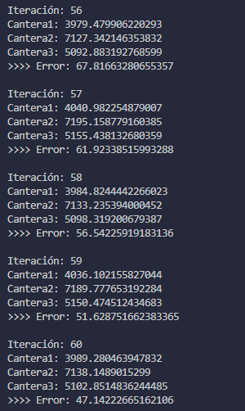
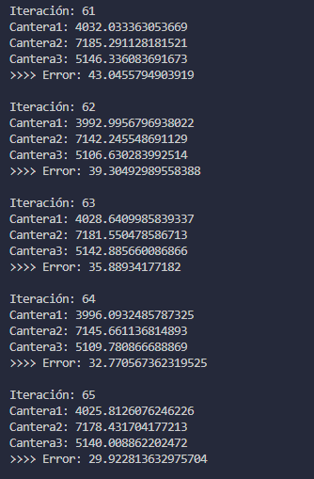
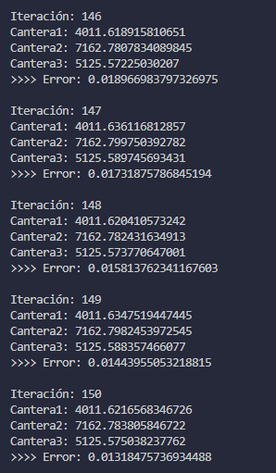
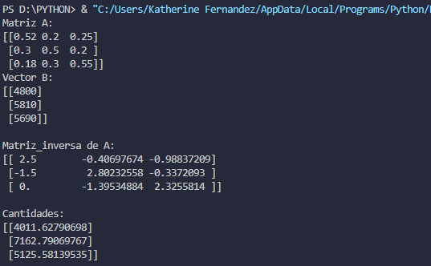
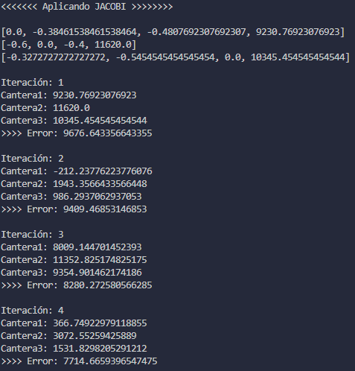
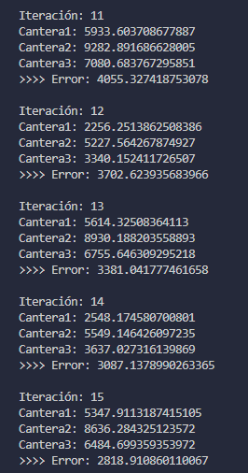
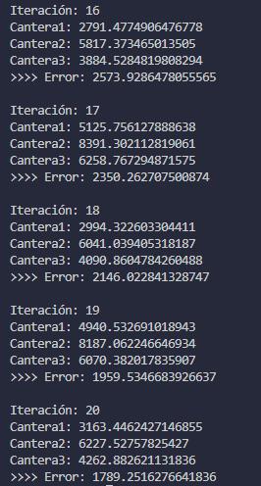
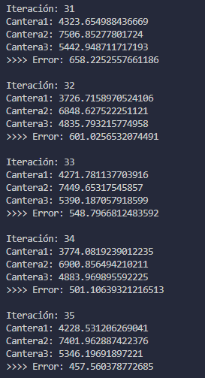
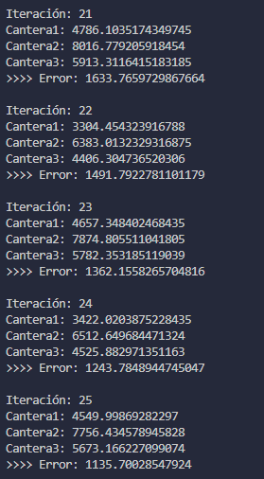
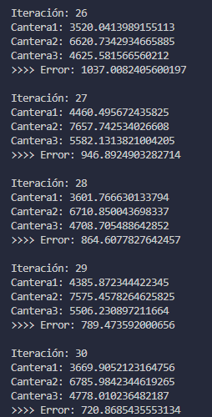
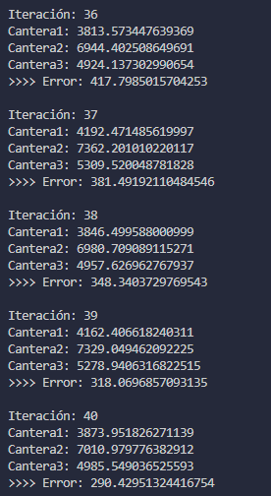
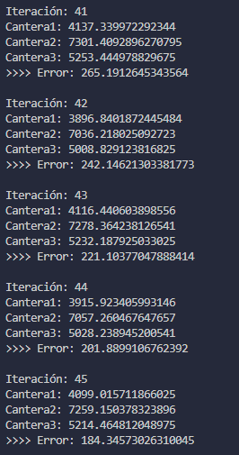
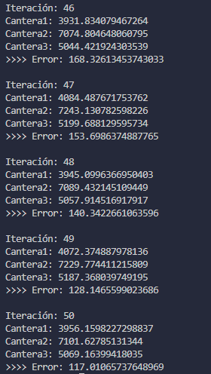
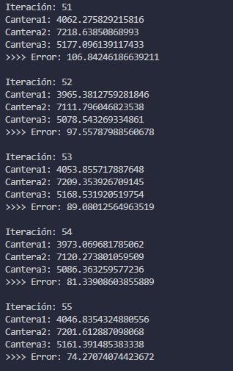
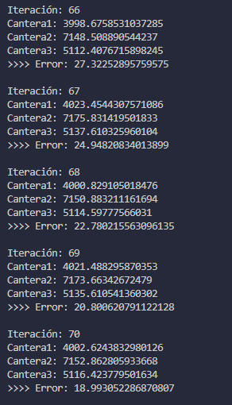
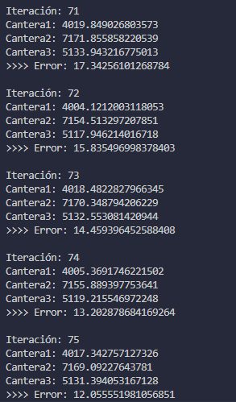
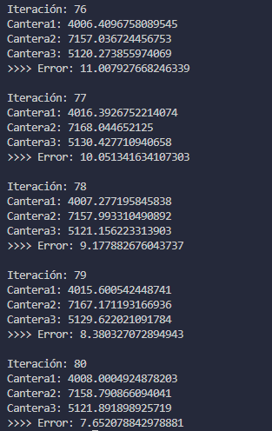
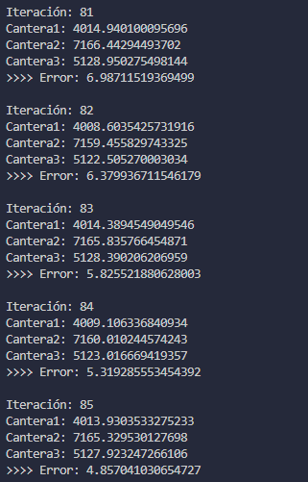
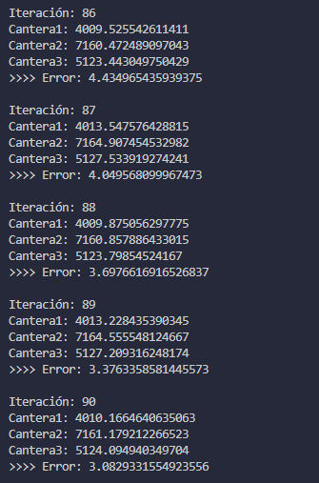
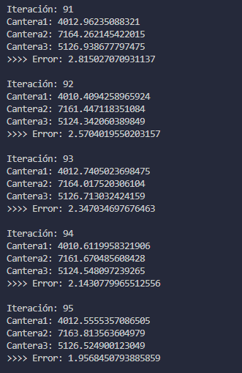
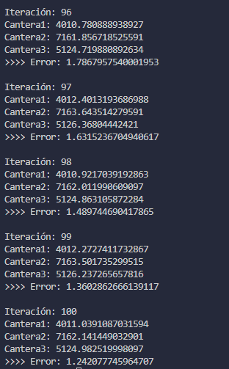
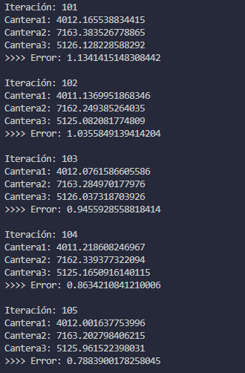
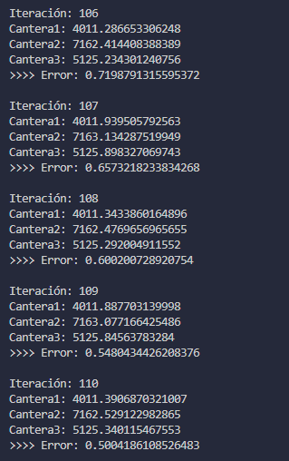
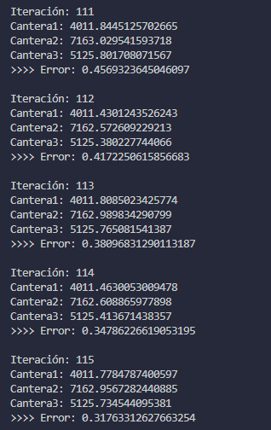
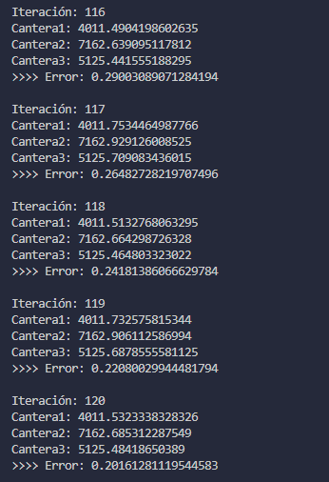
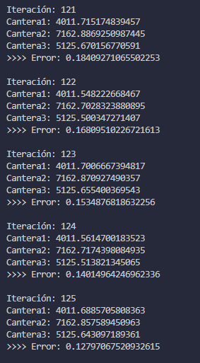
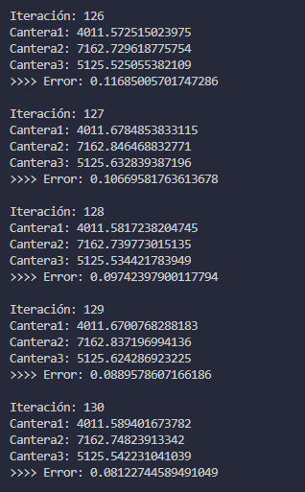
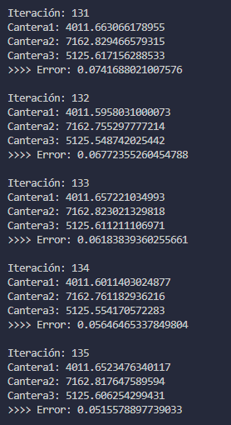
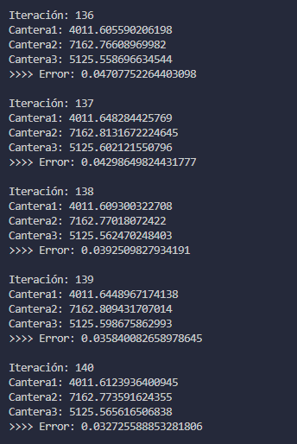
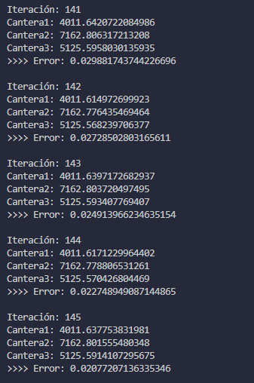
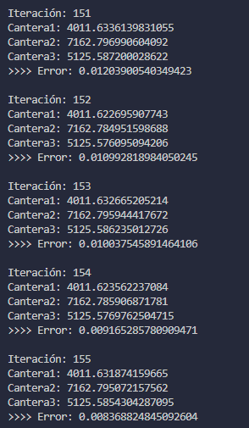
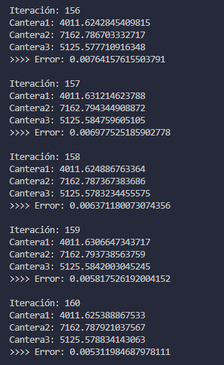
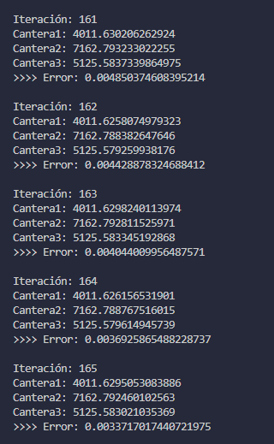
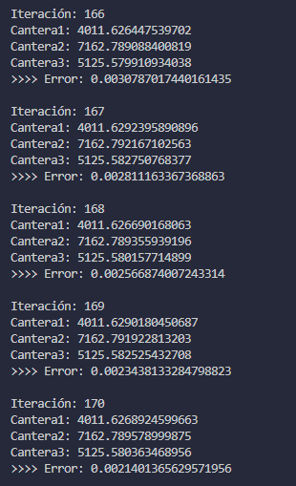
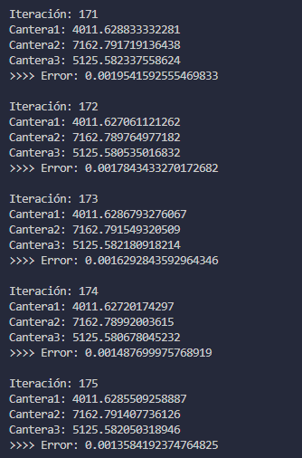
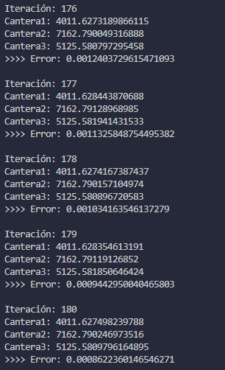
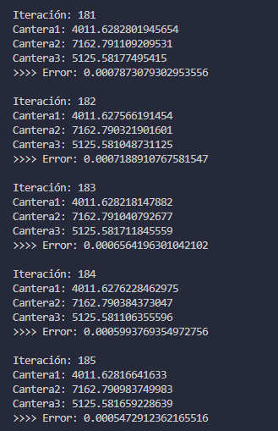
 |  |  |  |  |  |  |  |  |  |  |  |  |  |  |  |  |  |  |  |  |  |  |  |  |  |  |  |  |  |  |  |  |  |  |  |  |  |  |  |  |  |  |  |  |  |  |  |  |  |  |  |  |  |  |  |  |  |  |  |  |  |  |  |  |  |  |  |  |  |  |  |  |  |  |  |  |  |  |  |  |  |  |  |  |  |  |  |  |  |  |  |  |  |  |  |  |  |  |  |  |  |  |  |  |  |  |  |  |  |  |  |  |  |  |  |  |  |  |  |  |  |  |  |  |  |  |  |  |  |  |  |  |  |  |  |  |  |  |  |  |  |  |  |  |  |  |  |  |  |  |  |  |  |  |  |  |  |  |  |  |  |  |  |  |  |  |  |  |  |  |  |  |  |  |  |  |  |  |  |  |  |  |  |  |  |  | tol= | 0.0005

